1.大纲
利用树莓派当作控制中枢

语音控制

手柄控制
智能中枢

WIFI
homeAssistant
树莓派5
相机

供电
I2C通讯
驱动模组
供电
7.4V 锂电池

4路电机
8路舵机

4轮差速驱动
2自由度云台
6自由度机械手

2.硬件组成
上位系统
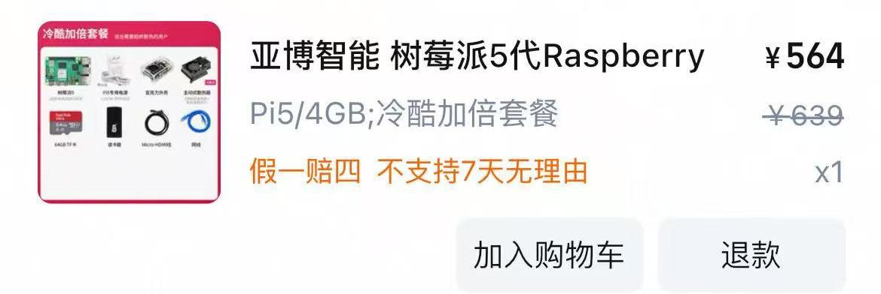
硬件部分组成概要
结构
树莓派5

WI-FI模块
相机

usb连接
usb连接
串口通讯
树莓派5
多功能驱动板

I2C通讯
typeC供电
pin
pin
机械臂(Arduino)
7.4v电池
多功能驱动板

TT电机轮

2舵机接口
4电机接口

2自由度云台
(相机)
TT电机带轮
电池开关


相机

机械臂

关键参数

 | 树莓派
 |  | 处理器 | Broadcom BCM2712，四核 64 位 Arm Cortex-A76，主频 2.4GHz，具备加密扩展，每个核心 512KB L2 缓存，共享 2MB L3 缓存
 |  | GPU | VideoCore VII，支持 OpenGL ES 3.1、Vulkan 1.2
 |  | 内存 | LPDDR4X-4267 SDRAM、4G
 |  | 存储 | microSD 卡槽 64G，支持高速 SDR104 模式；可通过 M.2 HAT 或其他适配器使用 PCIe 2.0 x1 接口连接 M.2 NVMe SSD
 |  | 显示输出 | 双 4Kp60 HDMI 显示输出，支持 HDR
 |  | 视频解码 | 4Kp60 HEVC 解码
 |  | 无线连接 | 双频 802.11ac Wi-Fi；蓝牙 5.0 / 蓝牙低功耗（BLE）
 |  | USB 接口 | 2 × USB 3.0，支持同时 5Gbps 运行；2 × USB 2.0
 |  | 以太网 | 千兆以太网，支持 PoE+（需单独使用 PoE+ HAT）
 |  | 相机/显示 | 2 × 4 车道 MIPI 相机 / 显示收发器
 |  | 扩展接口 | PCIe 2.0 x1 接口
 |  | GPIO 接口 | 标准 40 针 Raspberry Pi HAT 兼容接口
 |  | 电源要求 | 通过 USB-C 提供 5V/5A 直流电，支持 Power Delivery；也可通过 PoE+ HAT 或 GPIO 提供 5V 电源
 |  | 尺寸 | 85 × 56mm

 | 多功能驱动板
 |  |  | 内容 | 驱动 | 备注
 |  | 电机支持 | 4路、2驱、4驱、麦轮等 | TT编码机电机-4个轮子
 |  | 舵机支持 | 2路PWM舵机 | 相机2自由度云台
 |  | 超声波支持 | 板载超声波测距模块 | -
 |  | 巡线支持 | 巡线模块 | -
 |  | 红外遥控器 | 红外遥控 | -
 |  | OLED支持 | OLED显示器支持 | -
 |  | RGB支持 | 灯效 | -
 |  | 风扇支持 | 外接风扇 | -
 |  | 通讯方式 | I2C | 外接树莓派5
 |  | 通讯速率 | 400Khz | -
 |  | 蜂鸣器 | 板载 | -
 |  | 电压 | DC6.5-8.4V | 共用电源
 |  | 尺寸 | 90.79*58.14*26.12 | 树莓派叠放
 |  | 重量 | 32g | -
 |  | 待机电流 | 40mA | -

 | 底盘+电机
 |  |  | 内容
 |  | 电机型号 | TT编码器电机
 |  | 车轮 | 65mm橡胶轮
 |  | 电池 | 7.4V
 |  | 编码器 | 13线霍尔AB相编码器
 |  | 空载速度 | 1.4m/s
 |  | 最大负载 | 自转、2.5kg
 |  | 最大负载 | 直行、>10kg
 |  | 尺寸 | 228mm*148mm*93.72mm
 |  | 重量 | 1000g

 | 相机云台
 |  |  | 内容
 |  | 像素 | 200w
 |  | 视角 | 148度
 |  | 帧率 | 120fps
 |  | 自由度 | 2
 |  | 舵机支持 | YB-SG90 9G数字舵机
 |  | 尺寸 | 53mm*67mm*78mm
 |  | 重量 | 51g

 | 机械臂
 |  |  | 内容
 |  | 控制系统 | Arduino

3.软件组成
软件部分组成概要
智能适配
homekit
xiaomihome
外部：
手柄
IOS
小程序
安卓
语音控制

树莓派5
homeAssistant
（docker）

Ubuntu24.04
（ROS）
相机控制

Arduino
夹取控制
STC微控
行走控制

